Sheet1
序号 | 产品名称 | 规格型号 | 数量 | 单价 | 图片
1 | 电视机架 | 津赢 适用于26-65英寸 拉绳锁扣 | 32 | 18.6 | 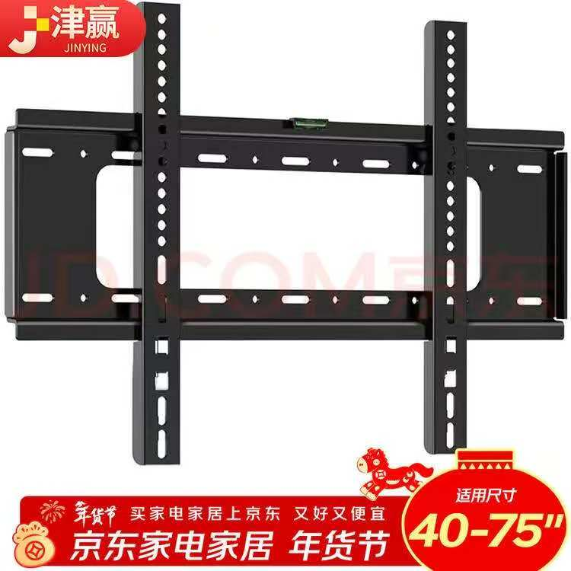
2 | 削皮机 | 志高/chigo 300斤/小时 长0.7米 | 1 | 4456 | 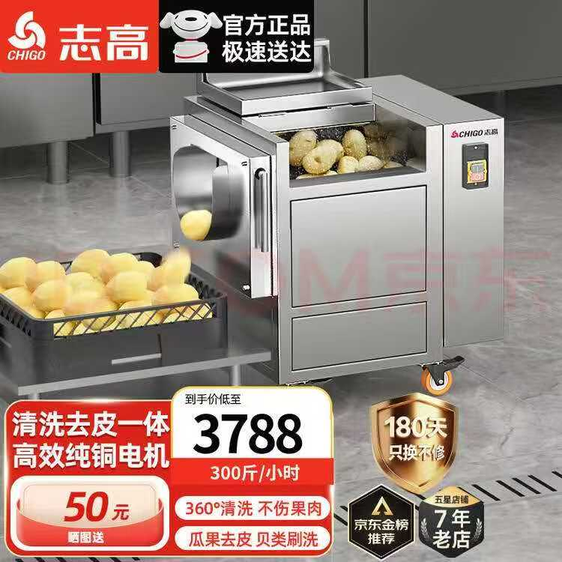
4 | 灭蚊灯 | 6w双灯管高配款 适用面积60平方米 | 12 | 35.05 | 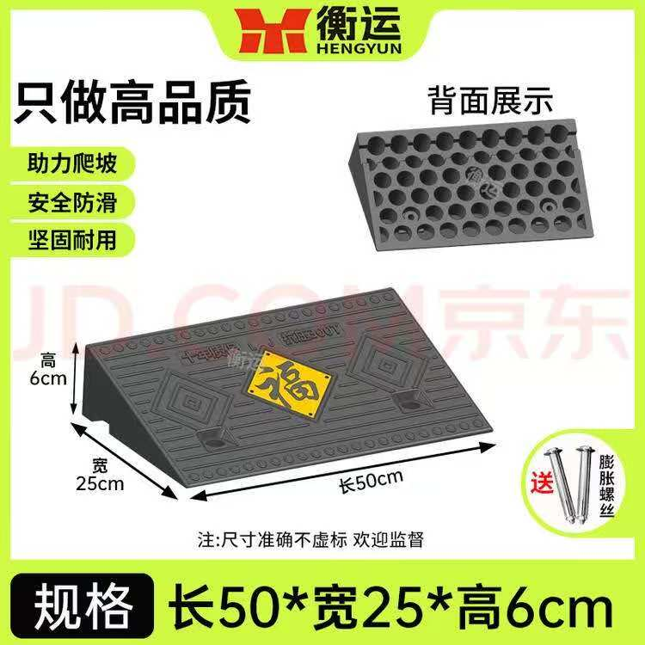 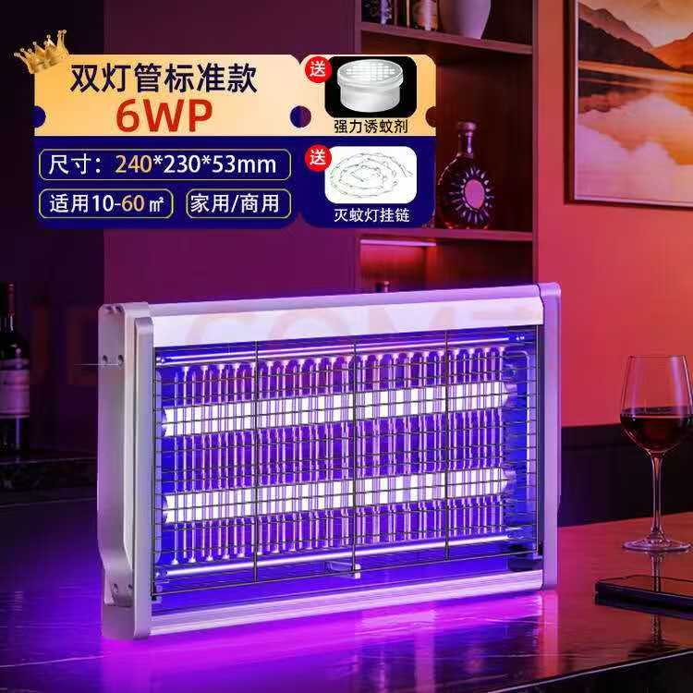
5 | 煮面炉 | 九鼎王电热平底（220V/380V）60型170L-内直径60 | 1 | 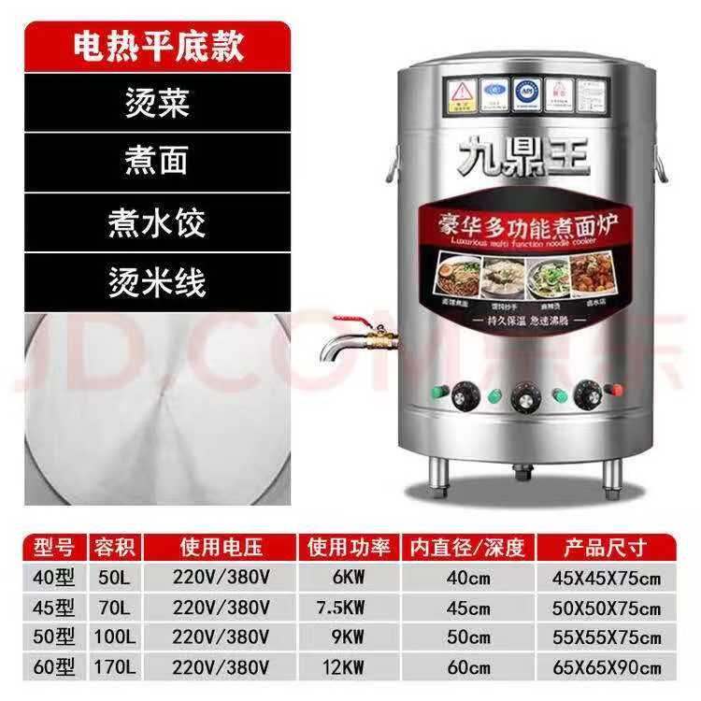 928
6 | 门帘 | 材质： 磁性自吸透明软门帘 规格： 宽1.4高2.1 | 1 | 500 | 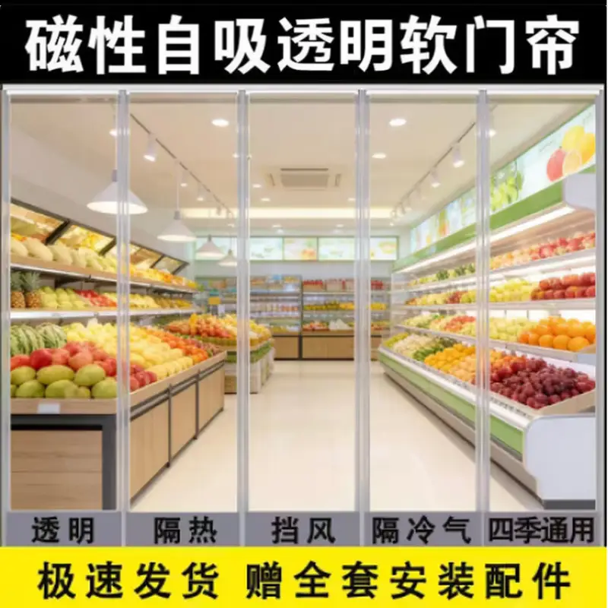
7 | 电子保温暖汤煲 | 维纳仕 13L小口直钢汤煲 带汤勺 | 2 | 478 | 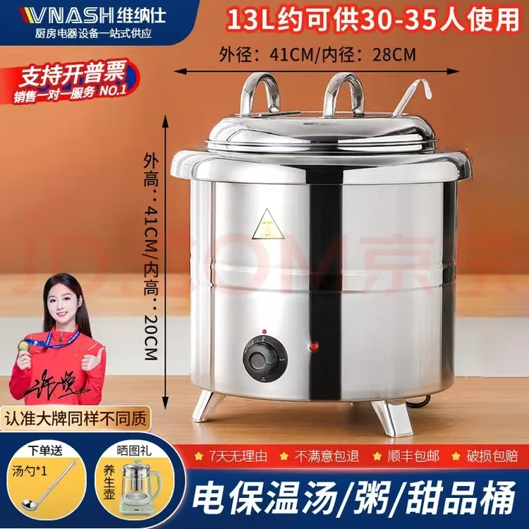
7 | 不锈钢置物架 | 材质：不锈钢 规格：双层 高1宽0.6长0.6带轮子 | 4 | 200 | 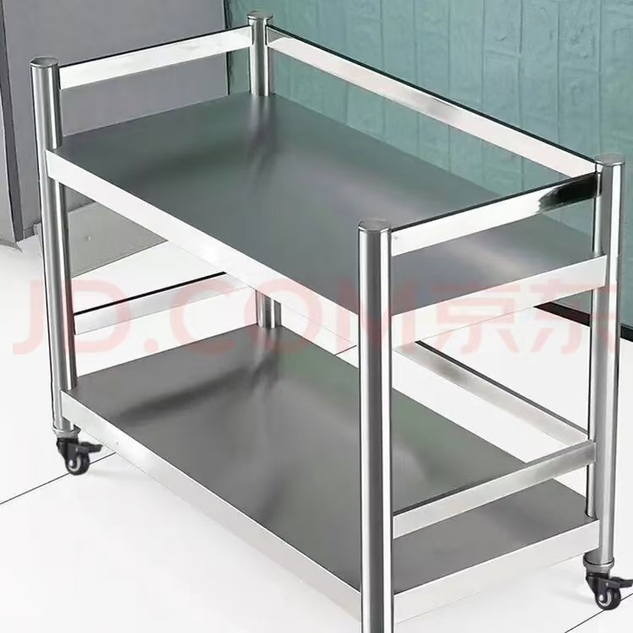
6 | 门帘 | 材质： 磁性自吸透明软门帘 规格： 宽1.8高2.6 | 1 | 600
6 | 门帘 | 材质： 磁性自吸透明软门帘 规格： 宽2.1高2.2 | 1 | 600

